CollectiveAccess
Image | Object | Description | Date
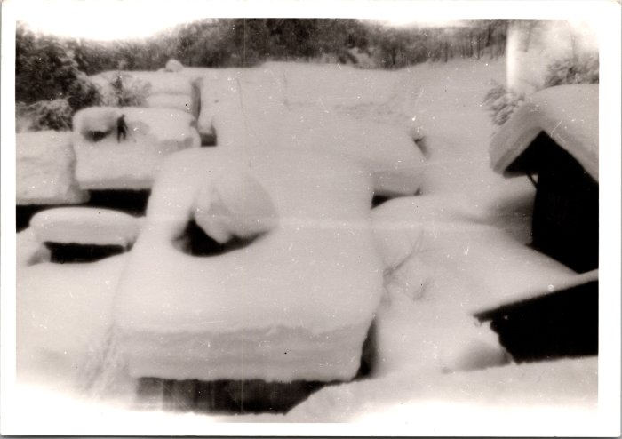 | Déneigement des toits au Frénalay, février 1968 (12-064) | Déneigement des toits au Frénalay, février 1968

